Hoja1
Material | Temperatura de impresión: | Cama caliente: | Velocidad de impresión: | Propiedades:

PLA | 195ºC | No | 40-60 mm/s | (Ácido poliláctico)
ABS | 230ºC | 80ºC | 40-60 mm/s | (Acrilonitrilo, butadieno y estireno)
PET | 210ºC-255ºC | 55ºC | 40-60 mm/s | (Tereftalato de polietileno) Envases y textiles
PBT | 240ºC | 80ºC | 50-60 mm/s | (Polibutileno tereftalato) Aislante electrico, interruptores,…
ASA | 250-260ºC | 110ºC | 40-60 mm/s | (Acrilonitrilo estireno acrilato) Piezas para exteriores, resistentes
PC | 250ºC-285ºC | 110ºC-130ºC | 40-60 mm/s | (Policarbonato) Resistente a impacto, muy rígido
TPU | 230ºC-235ºC | No | 20-40 mm/s | (Poliuretano termoplástico) Material flexible, cables

Materiales híbridos

TPE | 230ºC | No | 20-35 mm/s | (Elastómero termoplástico) se forma al mezclar un plástico y un caucho y se obtiene un material con las capacidades elásticas del caucho y pueden reciclarse como los plásticos termoplásticos (los cauchos no son reciclables).
PETG | 220ºC-250ºC | 60ºC-90ºC | 40-60 mm/s | El PETG se forma a partir del PET y se trata de un material resistente al fuego y con muy buenas propiedades a bajas temperaturas, también tiene una superficie brillante y buenas propiedades ópticas, además de todos los beneficios que tiene el PET.
PC / ABS | 230ºC | 90ºC | 40-60 mm/s | El PC/ABS combina el PC y el ABS para obtener un material con alta capacidad de procesamiento propia del ABS y una resistencia al impacto, mecánica y al calor elevada propia del PC.
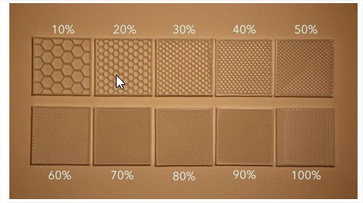
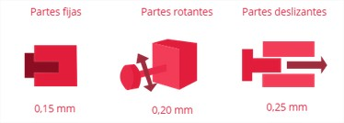
Altura de capa: | 00.5 - 0.1 - 0.2

Diametros plástico: | 1.75 - 2.85

El peso normal de un stl debería ser entre 200KB y 10MB.

